상품제안서
에코라이프 UPF50 자외선차단 반메쉬 암슬리브 쿨토시 | 상품코드: F27192

 |  |  |  |  |  |  | 02-412-0044 | www.easy1.co.kr
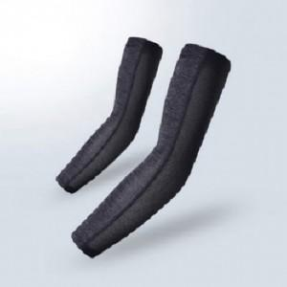

【상세/제작정보】 | 스티커 제작및 부착 비용 별도 문의.

【인쇄/포장옵션】 | / OPP(비닐)

【공급단가】 | 수량 | 140~ | 280~ | 700~ | 1,000~ | 3,000~
*VAT별도 | 단가 | 8,400원 | 8,260원 | 8,050원 | 7,910원 | 7,700원

【상품 URL】 | https://dev.easy1.co.kr:443/src/goods_detail.php?gdno=27192

